劳保
2026年年度花木维护部、生产部、兴绿维护部劳保物资采购报价表
序号 | 名称 | 规格及材质 | 单位 | 数量 | 全费用单价限价（元） | 全费用单价限价小计（元） | 供应商所报单价（元） | 合价（元） | 备注 | 图片
1 | 大箩筐 | 直径55-60cm、高35-38cm，带绳，竹编 | 个 | 235 | 60 | 14100 |  |  | 花木55、生产部30、兴绿150
2 | 竹编箢篼 | 全竹子撮箕 | 对 | 60 | 35 | 2100 |  |  | 花木20、兴绿40
3 | 割草竹背篼（带背系） | 直径80cm | 个 | 1050 | 60 | 63000 |  |  | 花木600、生产部50、兴绿400
4 | 撮箕 | 不锈钢 | 个 | 132 | 12 | 1584 |  |  | 花木32、兴绿100
5 | 撮箕 | 塑料、带把 | 个 | 80 | 6 | 480 |  |  | 花木40、兴绿40 | 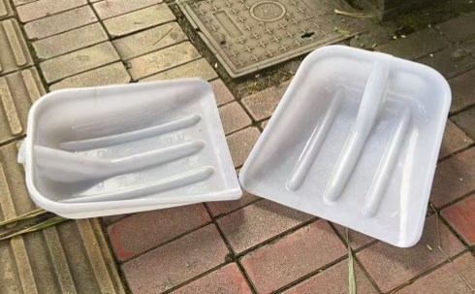
6 | 叉头扫把 | 无把 | 把 | 10000 | 5 | 50000 |  |  | 花木3000、兴绿7000
7 | 叉头扫把（有把） |  | 把 | 4320 | 8.5 | 36720 |  |  | 花木1300、生产部20、兴绿3000
8 | 割草竹背篼（带背系） | 直径60cm | 个 | 250 | 50 | 12500 |  |  | 花木100、兴绿150
9 | 粪桶 | 23L1个桶、装水约46斤 | 挑 | 40 | 45 | 1800 |  |  | 花木30、兴绿10 | 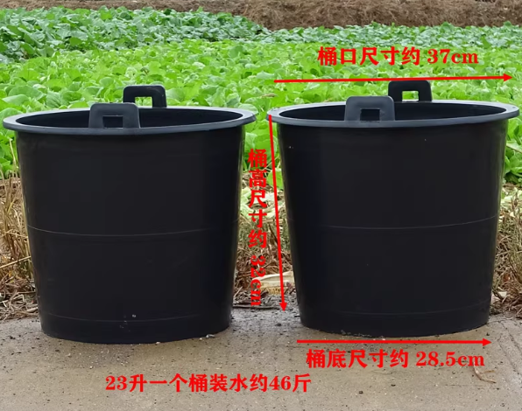
10 | 扁担 | 蓝竹 | 根 | 27 | 17 | 459 |  |  | 花木12、兴绿15
11 | 竹编斗笠 | 直径60 | 顶 | 650 | 18 | 11700 |  |  | 花木300、兴绿350
12 | 草帽 | 麦草编 | 顶 | 2400 | 8.5 | 20400 |  |  | 花木1200、生产部200、兴绿1000
13 | 安全带 | 双钩2米、五点式、大钩 | 套 | 95 | 50 | 4750 |  |  | 花木50、兴绿45
14 | 安全绳（带挂钩） | 1cm，30m/根 | 根 | 20 | 20 | 400 |  |  | 兴绿 | 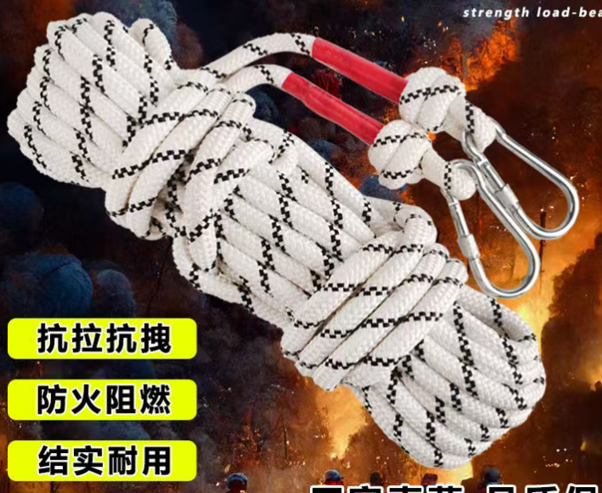
15 | 粗尼龙绳子 | 直径1.6cm | 米 | 1450 | 6 | 8700 |  |  | 花木600、兴绿850
16 | 白色加厚塑料绳 |  | 斤 | 150 | 15 | 2250 |  |  | 花木50、兴绿100
17 | 半胶手套 | 掌面带胶 | 双 | 18500 | 2.2 | 40700 |  |  | 花木5000、生产部500、兴绿13000
18 | 全胶手套 | 全乳胶 | 双 | 840 | 4 | 3360 |  |  | 花木300、生产部30、兴绿510
19 | 线手套 | 加厚全棉 | 双 | 2500 | 1.2 | 3000 |  |  | 花木1500、生产部100、兴绿900
20 | 帆布手套 |  | 双 | 750 | 2 | 1500 |  |  | 兴绿750
21 | 胶背篼绳子 |  | 副 | 305 | 6 | 1830 |  |  | 花木225、生产部20、兴绿60
22 | 交安防撞桶 | 高70 直径40 圆柱筒 | 个 | 125 | 85 | 10625 |  |  | 花木5、兴绿120
23 | 灌木保湿编织袋 | 外袋75X100cm全新加密编织袋，内袋75x110全新料聚乙稀厚度双层6丝装水不漏 | 个 | 2500 | 6 | 15000 |  |  | 花木500、兴绿2000
24 | 警戒带 | 新料塑料、100米/圈 | 圈 | 1710 | 5 | 8550 |  |  | 花木600、生产部10、兴绿1100
25 | 塑料扫把 |  | 把 | 825 | 6 | 4950 |  |  | 花木300、生产部25、兴绿500
26 | 撮箕 | 不锈钢 | 个 | 300 | 12 | 3600 |  |  | 花木40、生产部10、兴绿250
27 | 竹耙耙（带柄款） | 蓝竹材质 | 把 | 1580 | 10 | 15800 |  |  | 花木500、生产部80、兴绿1000
28 | 铁耙耙（带柄款） |  | 把 | 320 | 13 | 4160 |  |  | 花木200、兴绿120
29 | 塑料耙耙（带柄款） |  | 把 | 121 | 10 | 1210 |  |  | 花木100、兴绿21 | 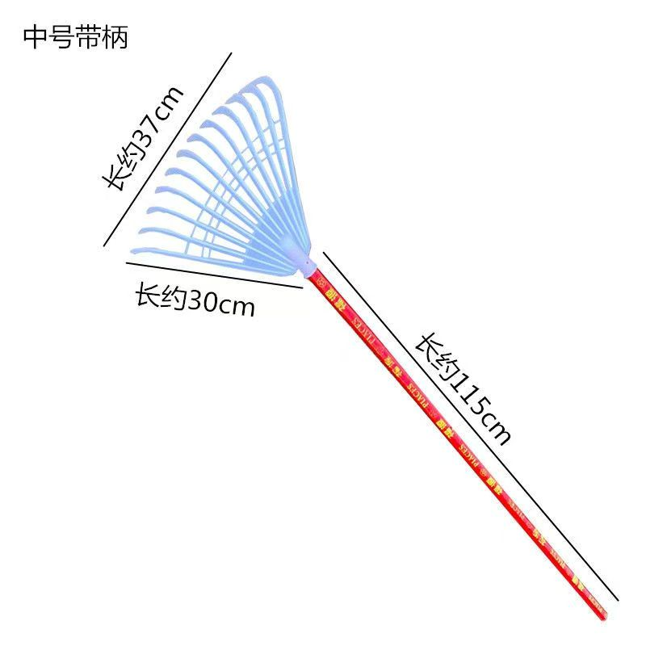
30 | 雨靴 | 中筒牛筋底 | 双 | 553 | 30 | 16590 |  |  | 花木140双、兴绿413双 | 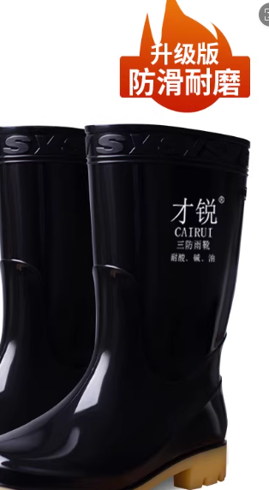 35码15双、36码30双、37码57双、38码110双、39码55双、40码95双、41码55双、42码71双、43码45双、44码20双
31 | 消防水带 | 8-65-20涤纶长丝、长20m | 根 | 40 | 80 | 3200 |  |  | 花木10双、兴绿30双
32 | 消防水带 | 65(20m)、16公斤 | 套 | 15 | 100 | 1500 |  |  | 兴绿15
33 | 消防水带 | 65（10m）、16公斤 | 套 | 15 | 60 | 900 |  |  | 兴绿15
34 | 消防带接头 |  | 个 | 100 | 15 | 1500 |  |  | 兴绿100
35 | 消防水带双钢丝抱箍 | 65 | 个 | 180 | 5 | 900 |  |  | 兴绿180
36 | 雨衣 | 分体式套装、防暴雨专用、面料柔软厚实 | 套 | 500 | 50 | 25000 |  |  | 花木300、兴绿200
37 | 雨裤（中号） | 打捞荷塘使用 | 条 | 70 | 62 | 4340 |  |  | 花木60、兴绿10 | 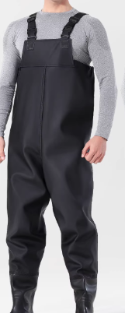
38 | 雨裤（小号） | 打捞荷塘使用 | 条 | 45 | 62 | 2790 |  |  | 兴绿45
39 | 雨裤（大号） | 打捞荷塘使用 | 条 | 12 | 62 | 744 |  |  | 兴绿12
40 | 长款加厚防水水手套 | 长度：70-80公分 打捞荷塘使用 | 双 | 65 | 15 | 975 |  |  | 花木10、生产部10、兴绿45 | 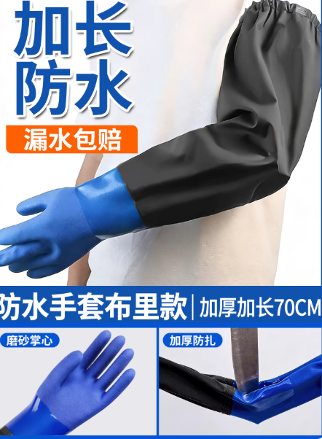
41 | 防冻膜 | 14丝、全新料塑料膜8m*8m | 张 | 250 | 100 | 25000 |  |  | 花木50、兴绿200 | 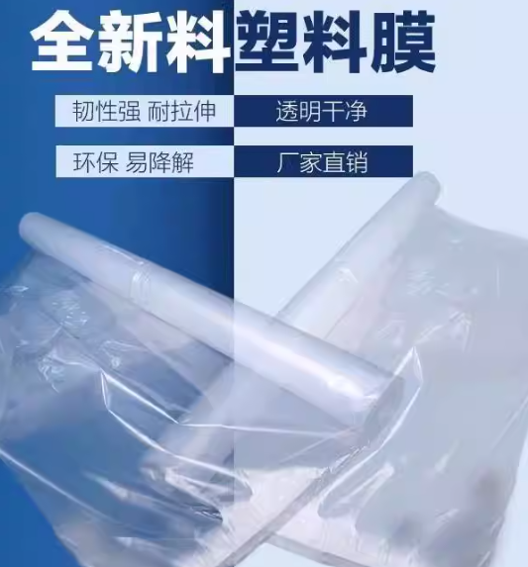
 |  | 14丝、全新料塑料膜4m*4m | 张 | 250 | 40 | 10000 |  |  | 花木50、兴绿200
合计 |  |  |  |  | 438667 |  |  |  | (开票税率 %）
备注：1、本次采购物资为全年物资集采，以上物品需根据现场要求按批次送到指定点位。
2、花木维护部需3次送货（每次送货需送6个点位），兴绿维护部需3次送货（每次送货需各送6个点位），花木生产部需分2次送货（一次需送2个点位）
3、价格为含税到场（指定地点）综合包干价，含买价、上车费、运费、运输损耗、换车型造成的二次转运费、利润、各种风险费用、税金等全部费用；需开具相应的增值税发票，并备注税率。
4、报价时供应商需严格按照报价表上的材质、种类及品牌要求进行报价，付款周期为3个月结算一次。

 |  |  |  |  |  |  | 报价单位（公章）：
 |  |  |  |  |  |  | 法人或委托代理人及电话：
 |  |  |  |  |  |  | 时间： 年 月 日

